רובוטיקס
מי אנחנו ? ואיך אנחנו יכולים לסייע בתהליך.
רובוטיקס, קיימת למעלה מ18 שנים, מובילה בתחום החינוך הטכנולוגי מדעי ובשנים האחרונות שילוב של קורסי ספורט ומייקרים
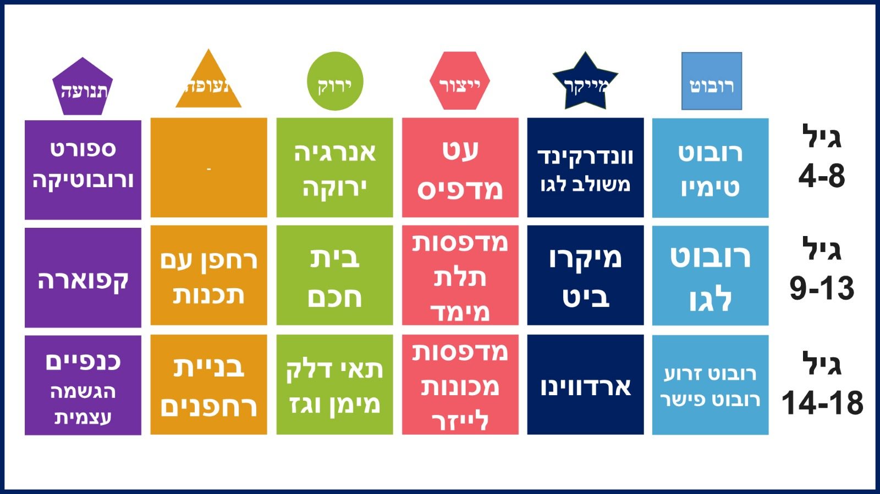 | 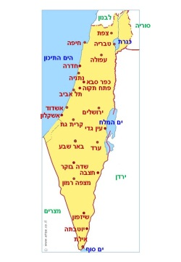
קישור לאתר רובוטיקס: www.robotix.co.il לחץ כאן
קישור לאתר המייקרים שלנו : לחץ כאן
יתרונות בעבודה עם רובוטיקס:
רובוטיקס תמצא תורם/סיוע להשתלמת ה"מצ'ינג" כחברה וותיקה בתחום אנו מכירים מגוון רחב של גופים שמכירים אותנו ועובדים איתנו שנים, ומוכנים לסייע בהשתתפות המימון, אנו מתחייבים לתרומה של 15% מהיקף הפעילות.
הגוף החינוכי עם מגוון הקורסים הרחב ביותר, עם אפשרות לעבודה במגוון גילאים מהגן עד התיכון, אנחנו שם.
יועץ ומומחה בתתום הצטיידות הטכנולוגית ומכאן שאנו לא רק מדריכים אנו גם בונים את המרכזים החינוכיים
מה הצעדים הבאים:
לבחון את הצעות המחיר שלנו לתחומים השונים, להבין איזה תחומים תרצו להרחיב את הפעילות בשנה הבא שלכם.
לזמן את הצוות שלנו לישיבת תמחור: נגה תבור 0587187133 רמי חדאד 0543100149
לקבוע מסגרות הקשת תקציב לפעילות שונות בתחומים שונים
להעביר את הטפסים עד תאריך 10/7 לחתימת אישורים ולקבלת הערות

עלויות
חישוב עלויות קול קורא (כולל מע"מ)
 | ינו | פבר | מרץ | אפר | מאי | יונ | יול | אוג | ספט | אוק | נוב | דצמ | עצות

הוצאות | רחפנים | תלת מימד | חוקרים | CNC | טימיו | בית חכם | תאי דלק | מיקרוביט | מייקרים | קפוארה | ספורט | תחרויות | סה"כ | מגמה
הוצאה 1 | 12,000.00 | 14,500.00 | 16,000.00 | 48,900.00 | 8,500.00 | 24,000.00 | 26,000.00 | 6,000.00 | 12,000.00 | 3,500.00 | 21,000.00 | 19,000.00 | 211,400.00
הוצאה 2 | 24,000.00 | 24,000.00 | 24,000.00 | 24,000.00 | 24,000.00 | 24,000.00 | 24,000.00 | 24,000.00 | 24,000.00 | 24,000.00 | 24,000.00 | 24,000.00 | 288,000.00
הוצאה 3 | 1,800.00 | 3,200.00 | 1,800.00 | 1,800.00 | 1,800.00 | 2,400.00 | 1,800.00 | 1,800.00 | 3,400.00 | 1,800.00 | 0.00 | 1,800.00 | 23,400.00
הוצאה 4 | 7,300.00 | 7,300.00 | 6,300.00 | 10,360.00 | 7,300.00 | 7,300.00 | 7,300.00 | 7,300.00 | 7,300.00 | 7,300.00 | 7,300.00 | 7,300.00 | 89,660.00
הוצאה 5 | 9,800.00 | 9,800.00 | 9,800.00 | 9,800.00 | 9,800.00 | 9,800.00 | 9,800.00 | 9,800.00 | 9,800.00 | 9,800.00 | 9,800.00 | 9,800.00 | 117,600.00
סה"כ | 54,900.00 | 58,800.00 | 57,900.00 | 94,860.00 | 51,400.00 | 67,500.00 | 68,900.00 | 48,900.00 | 56,500.00 | 46,400.00 | 62,100.00 | 61,900.00 | 730,060.00

